1
República de Panamá
CONTRALORÍA GENERAL DE LA REPÚBLICA
Instituto Nacional de Estadística y Censo

IMPORTACIÓN TOTAL Y PER CÁPITA DE PESTICIDAS
AGRÍCOLAS A LA REPÚBLICA: AÑOS 2016-20

Año | Pesticidas agrícolas (en tm) | Población (1) (en miles) | Per cápita (en kg)

2016 | 7,879.7 | 4,037 | 1.95
2017 | 9,565.7 | 4,098 | 2.33
2018 | 9,775.8 | 4,159 | 2.35
2019 | 8,530.3 | 4,219 | 2.02
2020 (P) | 11,137.2 | 4,279 | 2.60

(1) Estimación de la población, al 1 de julio con base en el Censo Nacional de Población 2010. |  |  |  | arancel | 2010
(P) Cifras preliminares. |  |  |  | 9110 | 1,123,020
 |  |  |  | 9210 | 1,478,290
 |  |  |  | 9300 | 5,422,536
 |  |  |  | 9410 | 70,274
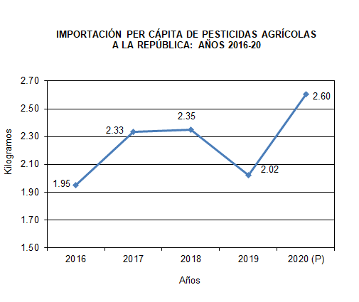
 |  |  |  | 9911 | 28,068
 |  |  |  | 9991 | 54,188
 |  |  |  |  | 8,176,376

 |  |  |  |  | 8176.37641

